R 시험 내용
절대 100%가 아닙니다. 선생님들 그냥 참고로 하시고 반드시 pdf와 r파일로 공부하시길 바랍니다.

챕터 | 중분류 | 소분류 | 한줄 내용 ( 자세한건 pdf 및 script 참조하십시오 선생님들)
chap02_DataStructure | 자료구조 특징 | Vector | 동일한 자료형을 갖는 1차원 배열 구조 ex) c(), seq(), rep()
 |  | Matrix | 동일한 자료형을 갖는 2차원 배열 구조(행, 열) ex) matrix(), rbind(), cbind()
 |  | Data.frame | 각 column단위로 서로 다른 자료형을 갖는다. 행렬구조를 가짐(일반적인 DB 형태)
 | 형식 | Matrix index형식 | matrix[행,열] 열 기준으로 행렬 생성. 행우선으로 입력하려면 byrow = T // #ex) m[1,] = 1행 전체, m[,2] = 2열전체
 |  | subset 함수 사용 | subset(x(data 이름), subset=(선별조건), select=c(column명) ) // ex) subset(iris, Sepcies == "setosa")
 |  |  | 약식 : subset <- data[idx,] ## index를 자르는 방법(문제에서 함수쓰라면 약식말고 함수 사용해주세요)
 |  | apply 함수 사용 | apply(x, margin(1/2), function) # x=대상, margin=1 : 행단위, margin=2 열단위
chap05_Function | 사용자 정의 함수 |  | 함수명 <- function(인자(parameter)) { } // 반환값이 필요시에 return(반환내용) 을 추가한다
chap06_DataVisualization | 시각화 유형 | 이산변수 | 정수단위로 나누어 측정할 수 있는 변수
 |  |  | 막대차트 시각화(세로) : barplot(chart_data, ylim = c(y축 최소,최댓값), col=rainbow(8), main="제목")
 |  |  | 막대차트 시각화(가로) : barplot(chart_data, ylim = c(y축 최소,최댓값), col=rainbow(8), horiz=T, main="제목") | horiz 옵션 true
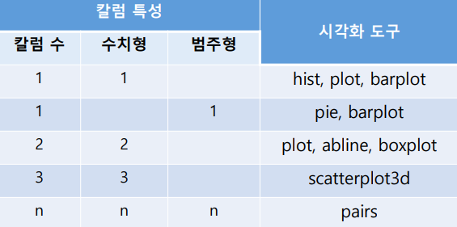
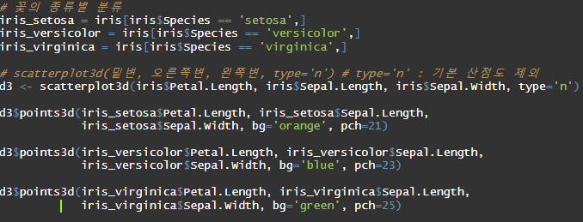
↓참고용 |  |  | 개별/ 누적형 막대차트 beside(True,False) : barplot(VADeaths, beside=T,col=rainbow(5), main="제목") | TRUE : 개별형 | FALSE : 누적형
 |  |  | 점 차트 시각화 : dotchart(chart_data, color = c("green","red"), labels=names(char_data), xlab = "x축제목", main="제목")
 |  |  | 파이차트 시각화 : pie(chart_data, labels = names(chart_data), col=rainbow(8), cex= 1.2) ## cex=1.2 글자사이즈 1.2배
 |  | 연속변수 | 정수단위로 나누어 측정할 수 없는 연속된 변수
 |  |  | box 그래프 시각화 : boxplot(대상(dataset), range=0)
 |  |  | 히스토그램 시각화 : hist(iris$Sepal.Width, xlab = "sepal.Width" , col = "green", main = "제목", xlim = c(2.0, 4.4)) # xlim: x축 범위 |  | #xlab : x축 이름
 |  |  | 산점도 시각화 : plot(price, type="o") ## type => o: circle and line // l : line // h : height // s : step 타입
 |  |  | 만능 차트 시각화 : plot(data)
 |  |  | 변수간의 비교 시각화 : pairs(iris[1:4])
 |  |  | 3차원 산점도는 직접 확인하시길 바랍니다 너무 복잡해서 여기에 담기가 어렵지만! 담았습니당 => |  | 여기yo =====>
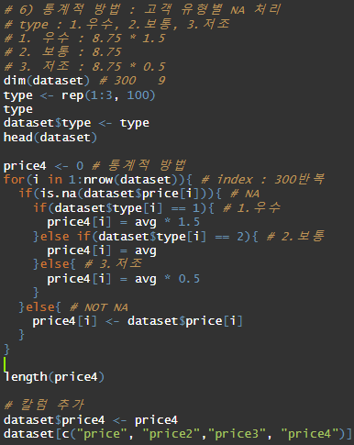
chap07_DEA_Preprocessing | 결측치 처리 |  | 결측치 확인 : summary(data) ## NA's : 결측치 갯수
 |  |  | 1) 해당 column 결측치 제거 : subset() 이용 : dataset2 <- subset(dataset, !is.na(해당column))
 |  |  | 2) 전체 컬럼기준 결측치 제거 : na.omit() 이용 : dataset2 <- na.omit(dataset)
 |  |  | 3) 결측치를 0으로 대체 : dataset$price2 <- ifelse(is.na(dataset$price), 0, dataset$price)
 |  |  | 4) 결측치를 평균으로 대체 : dataset$price3 <- ifelse(is.na(dataset$price), mean(dataset$price, na.rm = T), dataset$price)
 |  |  | 5) 통계적 방법으로 처리 : 각 유형별로 유형의 평균*가중치로 결측치를 채운다 ( 좀 길어서 R파일 참조해야 하지만 이것도 =>) |  | 여기 ==================================>
 | 극단치 발견과 정제 |  | 이상치(극단치) : 정상범주에서 크게 벗어난 값 // 정제이유 : 분석결과를 왜곡시킴
 |  |  | 1) 범주형(명목형, 서열형) 극단치 처리 : 정해진 카테고리 외를 subset으로 자르기 : dataset <- subset(dataset, gender==1 | gender==2)
 |  |  | 2) 비율척도 극단치 처리 : 발견 : boxplot(price)$stats
 |  |  | ## 결과의 최대와 최솟값을 기준으로 subset() 실시 : dataset2 <- subset(dataset, dataset$price >= 2.1 & dataset$price <= 7.9)
 | subset() 함수 |  | subset(x(data 이름), subset=(선별조건), select=c(column명) ) // ex) subset(iris, Sepcies == "setosa")
 | 척도 개념 |  | 척도 : 변수에 값을 부여하는 방법, 변수 측정단위(응답자가 선택할 수 있는 질문 항목
 |  |  | 범주형 변수(명목척도 : 이름이나 범주를 대표하는 의미없는 숫자(ex.성별) // 서열척도 : 측정 대상 간의 높고 낮음 순서에 대한 의미 없는 숫자)
 |  |  | 연속형 변수(등간척도 : 속성에 대한 각 수준 간의 간격이 동일한 숫자(가감산 연산)(ex. 연소득) // 비율척도 : 등간척도의 특성에 절대원점(0)이 존재하고, 비율계산이 가능한 숫자(ex.나이))
chap09_CrossTableChiSquare | 카이제곱 검정 |  | 범주별로 관측 빈도와 기대 빈도가 차이가 있는지 검정, 카이제곱 분포에 기초한 통계적 방법, 분석을 위해서 교차분할표 작성
 |  |  | CrossTable(x,y) 크로스테이블 확인(이원검정) // chisq.test(x)(일원검정) : p-value 값 확인(0.05 기준)
 |  |  | 1) 일원카이제곱 검정 : 1개 변인 검정 : = 적합성 검정 : 실제 표본과 내가 생각하는 분포의 차이유무 검정
 |  |  | 2) 이원카이제곱 : 교자분할표 이용 : = 독립성 검정 : 두 변인이 서로 관련성이 있는가 비교 // 동일성 검정 : 두 집단의 분포가 동일한가 비교
 |  |  | chi-square 검정 절차 : 가설설정 -> 유의수준 결정 -> 기각값 결정 -> 관찰도수에 대한 기대도수를 구한다. -> 검정통계량 x^2 값을 구한다. -> 귀무가설의 채택 또는 기각 여부를 판정한다. -> 카이제곱 검정 결과를 설명한다.
chap10_Ttest_Anova | 집단간 평균차이 검정 |  | 순서 : 실습파일 가져오기 -> 두 집단 subset 작성(데이터 정제, 전처리) -> 데이터 분리 -> 분포모양 검정
 |  |  | 정제/ 분리 => 조건별로 subset() 함수써서 자르기
 |  |  | 분포모양 검정 : var.test(a,b) ## p-value 값 비교 // 동질성 t.test()(p>0.05) // 비동질성 wilcox.test()(p<0.05)
 |  |  | 가설검정 t.test(a,b, alternative="two.sided") // p-value 값 비교 // 두 평균간 차이비교 : alter="greater" & "less"
chap11_Correlation | 공분산과 상관관계 |  | 공분산 : 두 변수의 혹률 분포의 상관관계 정도를 나타내는 값 (함수 cov())
 |  |  | 상관분석 : 두 변수의 확률 분포의 상관관계 정도를 나타내는 계수 (함수 cor())
 |  |  | 공분산 vs 상관계수 : 상관계수 : 크기, 방향// 공분산: 크기 ## 둘다 절대값이 클수록 높은 상관관계를 가진다
chap12_1_Linear Regression | 회귀모델 생성 |  | 회귀 분석 : 특정 변수(독립변수)가 다른 변수(종속변수)에 어떠한 영향을 미치는가
 |  |  | 1) 단순 선형 회귀 모델 생성 : model <- lm(y~x, data=df)
 |  |  | 2) 다중 선형 회귀 모델 생성 : model <- lm(income ~ education + women + prestige, data=newData);
 | 회귀계수 |  | 회귀 계수(Coefficients) : 기울기(intercept) + 절편(x) ## model 치면 나오는 값 분석
 | 회귀모델 해석 |  | summary(model) 사용해서 나오는 값으로 분석
 |  |  | 1) F검정 : 모델의 유의성 검정 / p-value 비교 (기준 0.05) ex) p < 0.05 : 통계적으로 유의하다
 |  |  | 2) 모델의 설명력(Adjusted R-squared) 1에가까울수록 설명을 잘하고 있다.(or 예측력이 좋다)
 |  |  | 3) x 변수 유의성 검정, t-value 값 p-value값 확인
 |  |  | ex1) 95% 유의수준에서 t-value값이 +- 1.96 범위 밖에 있다 => x는 y에 영향력을 가지고 있다.
 |  |  | ex2) p-value < 0.05 => x는 y에 영향력을 가지고 있다(영향을 끼치는 요인이다)

짱짱

